상품제안서
송월 프리미엄 디퓨저세트 (호텔필라라인40 2매+코코도르200ml 1개) | 상품코드: S28132

 |  |  |  |  |  |  | 02-713-8555 | www.synergygift.co.kr
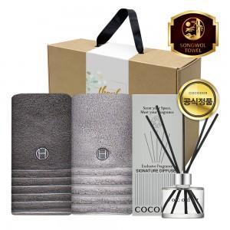

【상세/제작정보】

【인쇄/포장옵션】 | [타올] 나염2매, [타올] 자수2매, [띠지] 풀칼라 / 포장불가능

【공급단가】 | 수량 | 30~ | 100~ | 500~ | 1,000~ | 2,000~
*VAT별도 | 단가 | 20,540원 | 20,060원 | 19,430원 | 18,480원 | 17,850원

【상품 URL】 | https://www.synergygift.co.kr:443/src/goods_detail.php?gdno=28132

